Hoja1
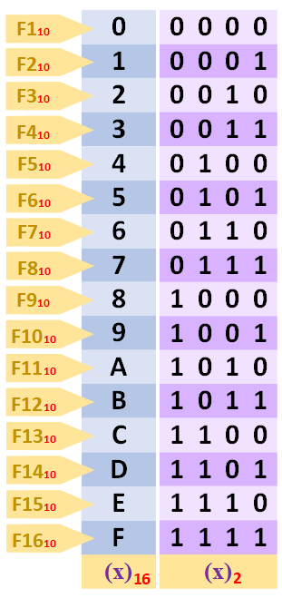
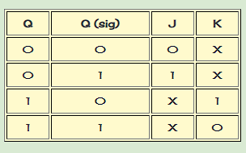
 | q1 | q2 | q3 | q4 | q1+q1 | q2+1 | q3+1 | q4+1 | j1 | k1 | j2 | k2 | j3 | k3 | j4 | k4
0 | 0 | 0 | 0 | 0 | 0 | 0 | 0 | 1 | 0 | x | 0 | x | 0 | x | 1 | x
1 | 0 | 0 | 0 | 1 | 0 | 0 | 1 | 0 | 0 | x | 0 | x | 1 | x | x | 1
2 | 0 | 0 | 1 | 0 | 0 | 0 | 1 | 1 | 0 | x | 0 | x | x | 0 | 1 | x
3 | 0 | 0 | 1 | 1 | 0 | 1 | 0 | 0 | 0 | x | 1 | x | x | 1 | x | 1
4 | 0 | 1 | 0 | 0 | 0 | 1 | 0 | 1 | 0 | x | x | 0 | 0 | x | 1 | x
5 | 0 | 1 | 0 | 1 | 0 | 1 | 1 | 0 | 0 | x | x | 0 | 1 | x | x | 1
6 | 0 | 1 | 1 | 0 | 0 | 1 | 1 | 1 | 0 | x | x | 0 | x | 0 | 1 | x
7 | 0 | 1 | 1 | 1 | 1 | 0 | 0 | 0 | 1 | x | x | 1 | x | 1 | x | 1
8 | 1 | 0 | 0 | 0 | 1 | 0 | 0 | 1 | x | 0 | 0 | x | 0 | x | 1 | x
9 | 1 | 0 | 0 | 1 | 0 | 0 | 0 | 0 | x | 1 | 0 | x | 0 | x | x | 1

j4 | q1/q2 |  |  |  |  |  | j1 | q1/q2 |  |  |  |  | k1 | q1/q2
q3/q4 | 00 | 01 | 11 | 10 |  |  | q3/q4 | 00 | 01 | 11 | 10 |  | q3/q4 | 00 | 01 | 11 | 10
00 | 1 | 1 | 0 | 1 |  |  | 00 | 0 | 0 | 0 | x |  | 00 | x | x | 0 | 0
01 | x | x | 0 | x |  |  | 01 | 0 | 0 | 0 | x |  | 01 | x | x | 0 | 1
11 | x | x | 0 | 0 |  |  | 11 | 0 | 1 | 0 | 0 |  | 11 | x | x | 0 | 0
10 | 1 | 1 | 0 | 0 |  |  | 10 | 0 | 0 | 0 | 0 |  | 10 | x | x | 0 | 0

k4 | q1/q2 |  |  |  |  |  | j2 | q1/q2 |  |  |  |  | k2 | q1/q2
q3/q4 | 00 | 01 | 11 | 10 |  |  | q3/q4 | 00 | 01 | 11 | 10 |  | q3/q4 | 00 | 01 | 11 | 10
00 | x | x | 0 | x |  |  | 00 | 0 | x | 0 | 0 |  | 00 | x | 0 | 0 | x
01 | 1 | 1 | 0 | 1 |  |  | 01 | 0 | x | 0 | 0 |  | 01 | x | 0 | 0 | 0
11 | 1 | 1 | 0 | 0 |  |  | 11 | 1 | x | 0 | 0 |  | 11 | x | 1 | 0 | 0
10 | x | x | 0 | 0 |  |  | 10 | 0 | x | 0 | 0 |  | 10 | x | 0 | 0 | 0

 |  |  |  |  |  |  | j3 | q1/q2 |  |  |  |  | k3 | q1/q2
 |  |  |  |  |  |  | q3/q4 | 00 | 01 | 11 | 10 |  | q3/q4 | 00 | 01 | 11 | 10
 | j1: | q1q2q3q4 |  |  |  |  | 00 | 0 | 0 | 0 | 0 |  | 00 | x | x | 0 | x
 | j2: | q1q3q4 |  |  |  |  | 01 | 1 | 1 | 0 | 0 |  | 01 | x | x | 0 | x
 | j3: | q1q4 |  |  |  |  | 11 | x | x | 0 | 0 |  | 11 | 1 | 1 | 0 | 0
 | j4: | q1+q2q3 |  |  |  |  | 10 | x | x | 0 | 0 |  | 10 | 0 | 0 | x | x

 | k1: | q2q3q4
 | k2: | q1q3q4
 | k3: | q1q4
 | k4: | q2q3 + q1

